本表为点阵屏部分的COM-SEG对应关系
 | SEG94 | SEG93 | SEG92 | SEG91 | SEG90 | SEG3 | SEG2 | SEG1 | SEG0
COM0
COM1
COM2
COM3
COM4
COM5
COM6
COM7
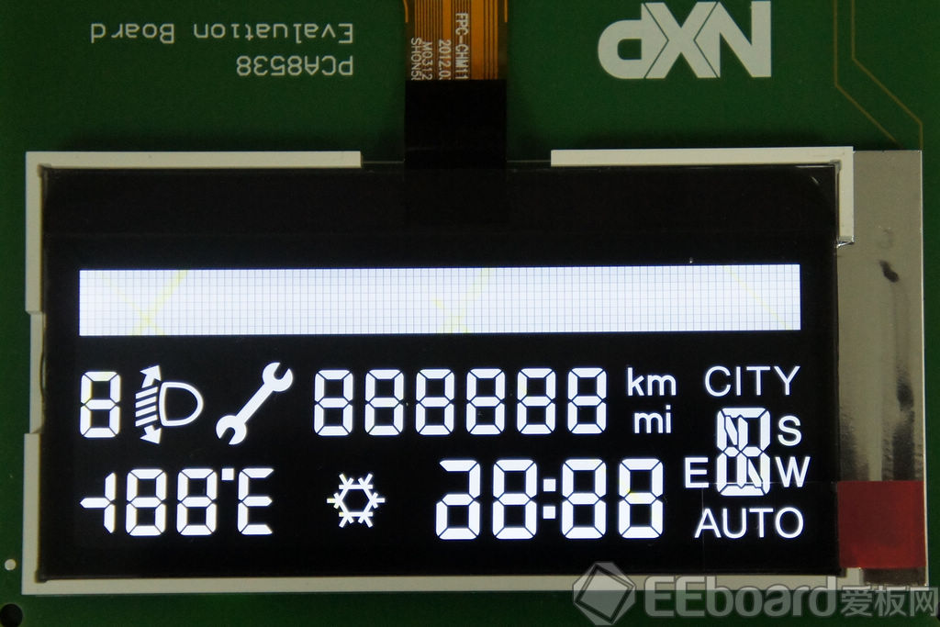
 | 本表列出了COM-SEG对应关系；视向如左图所示；

 | 如有疑问，可联系：杜善伍，
 | QQ：123469216

